4 90%ile
4 90%ile

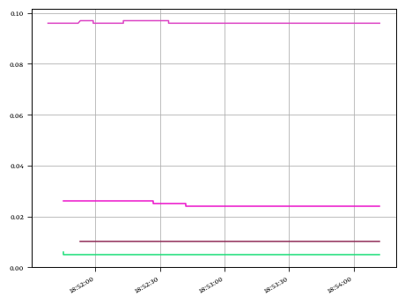

4.1 90%ile Data

 | PrimaryMetric | Minimum | Average | 90%ile | Maximum | Std. Dev.
 | Create Some Files | 0.096 | 0.096 | 0.097 | 0.097 | 0.0
 | List Some Files | 0.005 | 0.005 | 0.005 | 0.006 | 0.0
 | Remove Some Files | 0.024 | 0.025 | 0.026 | 0.026 | 0.001
 | Show the RFS Variables | 0.01 | 0.01 | 0.01 | 0.01 | 0.0

5 test
5 test

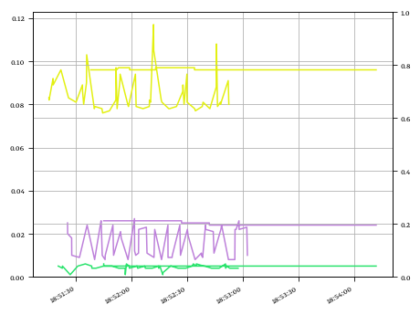

5.1 data left

 | Result Name | Minimum | Average | 90%ile | Maximum | Std. Dev. | Count
 | Create Some Files - hp-elite-desk-800-g3 | 0.076 | 0.085 | 0.096 | 0.117 | 0.009 | 54
 | List Some Files - hp-elite-desk-800-g3 | 0.001 | 0.004 | 0.005 | 0.006 | 0.001 | 54
 | Remove Some Files - hp-elite-desk-800-g3 | 0.008 | 0.016 | 0.024 | 0.027 | 0.007 | 54

5.2 data right

 | PrimaryMetric | Agent | MetricValue | Count
 | Create Some Files | hp-elite-desk-800-g3 | None | 49
 | List Some Files | hp-elite-desk-800-g3 | None | 47
 | Remove Some Files | hp-elite-desk-800-g3 | None | 45

6 Response vs Robots
6 Response vs Robots

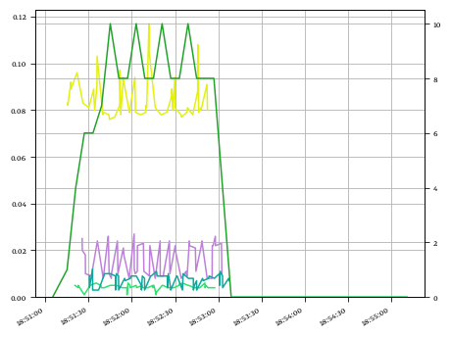

6.1 Robots

 | PrimaryMetric | Agent | Minimum | Average | 90%ile | Maximum | Std. Dev.
 | 20230320_185055_demo | hp-elite-desk-800-g3 | 0 | 6.667 | 10.0 | 10 | 3.136
 | PreRun | hp-elite-desk-800-g3 | 0 | 0.0 | 0.0 | 0 | 0.0

6.2 Response

 | Result Name | Minimum | Average | 90%ile | Maximum | Std. Dev. | Count
 | Create Some Files - hp-elite-desk-800-g3 | 0.076 | 0.085 | 0.096 | 0.117 | 0.009 | 54
 | List Some Files - hp-elite-desk-800-g3 | 0.001 | 0.004 | 0.005 | 0.006 | 0.001 | 54
 | Remove Some Files - hp-elite-desk-800-g3 | 0.008 | 0.016 | 0.024 | 0.027 | 0.007 | 54
 | Show the RFS Variables - hp-elite-desk-800-g3 | 0.003 | 0.007 | 0.01 | 0.012 | 0.003 | 54

